CVR
0

0
0
0 | PT Fortune Nestindo Sukses

Colon Debitur:
0

Terletak di :
0 | Jalan Pantai Indah Selatan, Komplek Pergudangan Sentra Industri Terpadu PIK Blok M1 No. 3,
0 | Kamal Muara |  | KOTA JAKARTA UTARA | 14470
0 | Penjaringan |  | DKI Jakarta

Pemberi Tugas
PT. BANK CIMB NIAGA, Tbk.

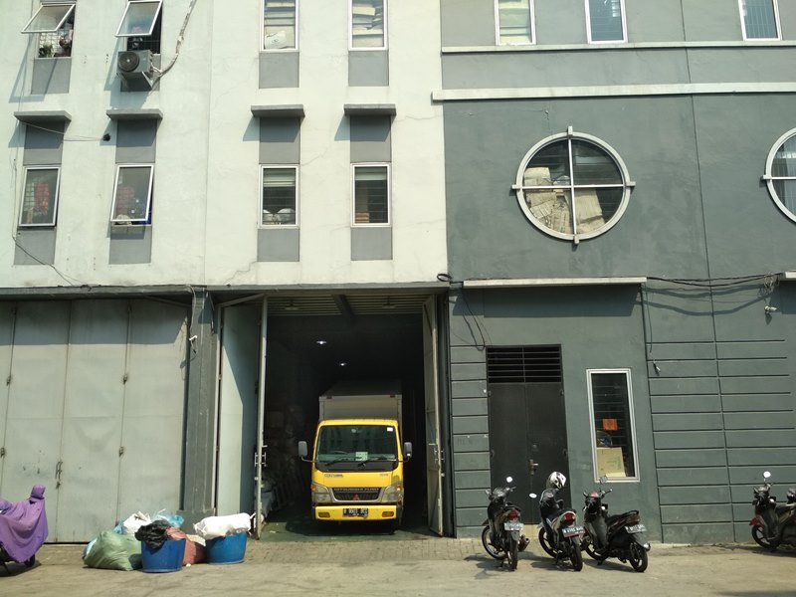

Kantor Jasa Penilai Publik Rengganis, Hamid & Rekan
Branch Office: | Jakarta Selatan
Jl. Karet Karya VII No. 9, Kel. Karet, Kec. Setiabudi, Jakarta Selatan 12920 | alamat_cabang
0 | (021) 5020 7670 | rhr.jakarta@rhr.co.id

6
GAMBAR SITUASI / PETA DATA

Nama Debitur |  | : | 0
Jenis Jaminan |  | : | 0
Alamat Jaminan |  | : | 0

 |  |  |  |  | -
PETA SITUASI | 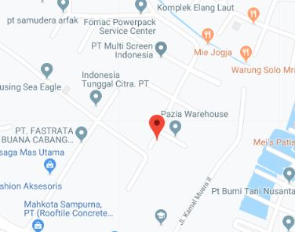

LAY OUT | 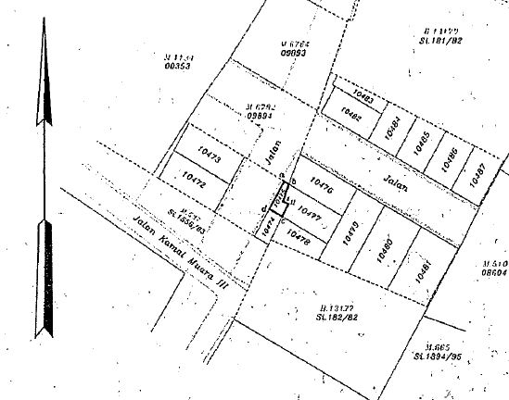 |  |  | `

 | TANAH |  |  | BANGUNAN

7
FOTO JAMINAN

Nama Debitur | : | 0
Jenis Jaminan | : | 0
Alamat Jaminan | : | 0
 |  |  |  | -

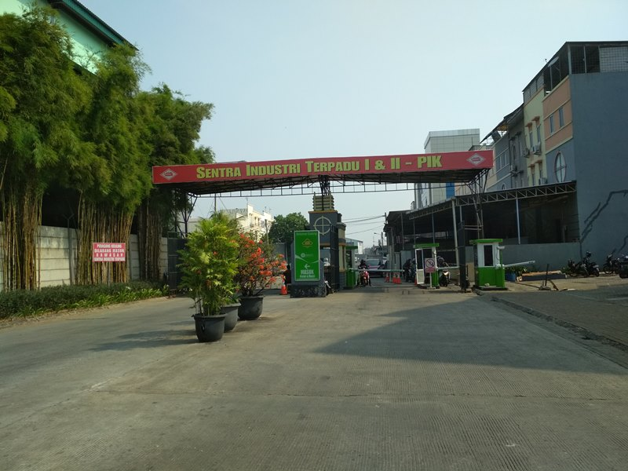
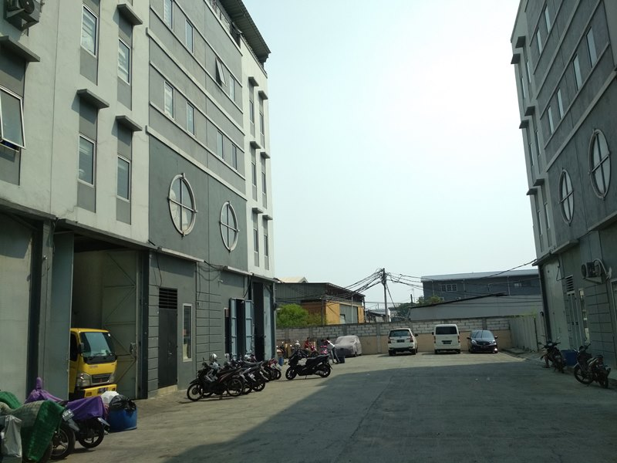

Tampak kondisi lingkungan sekitar obyek |  |  | Situasi Jalan di depan Subject Properti

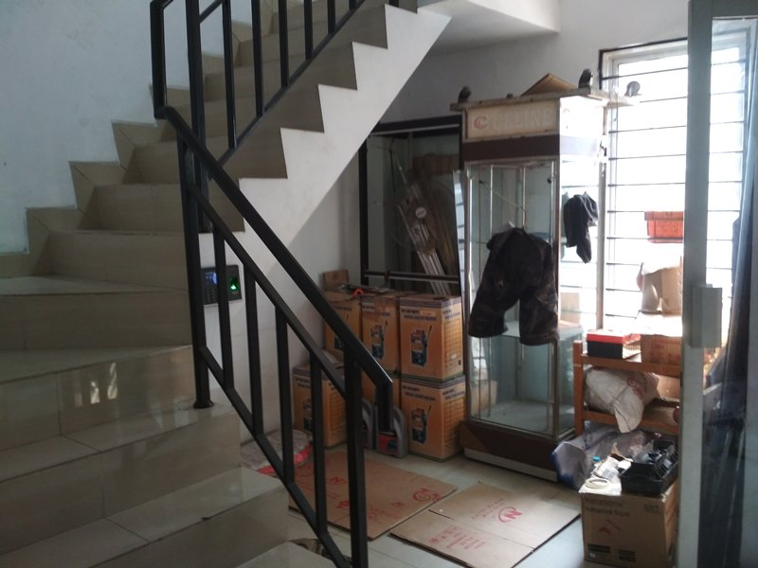

Tampak depan |  |  | Situasi bagian dalam

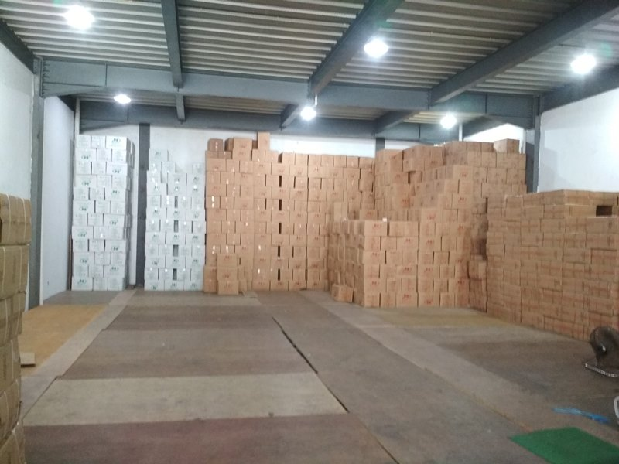
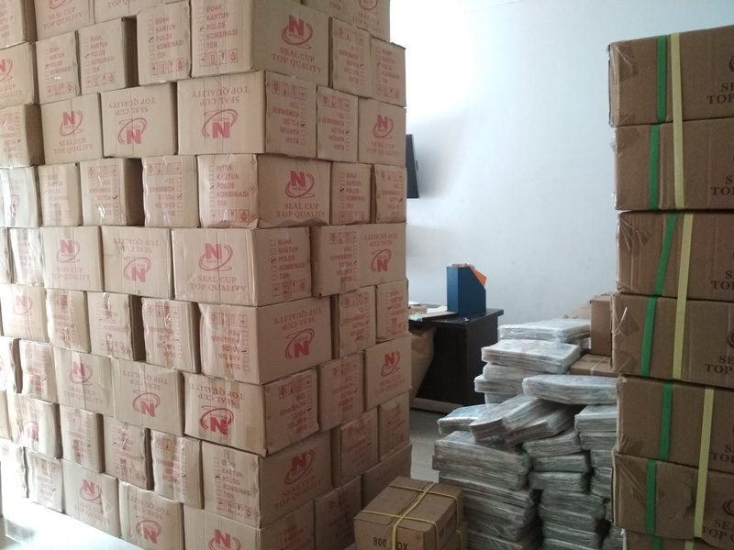

Tampak ruangan tengah |  |  | Tampak belakang

